Instruktion
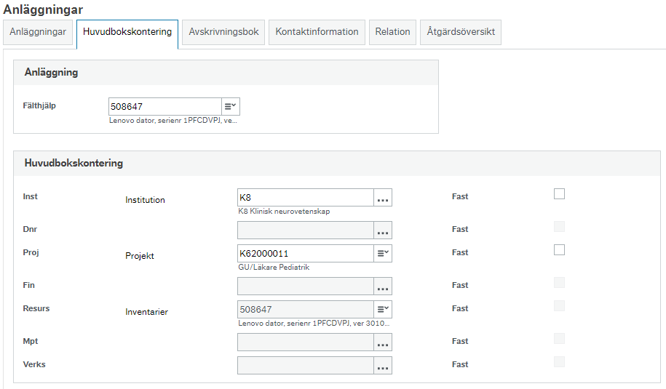
 | Instruktion

 | Börja med att spara ner filen och läs instruktionerna för att kunna dokumentera anläggningsflytten i fliken Anläggningar.

1. | Innan en forskaflytt kan göras måste anläggningar som finns på aktuellt projekt/institution flyttas från lämnande institution till mottagande intsitution. Aktuella anläggningar söks lätt fram per institution och projekt med anläggningsfråga Anläggning per INST/AVDEL/ENHFOR/TEAM under rapporter, se nedan. Du får då fram både anläggningar med restvärde och de som har 0 i restvärde, vilka är lika viktiga att de flyttas med för att få rätt i balansräkningen.
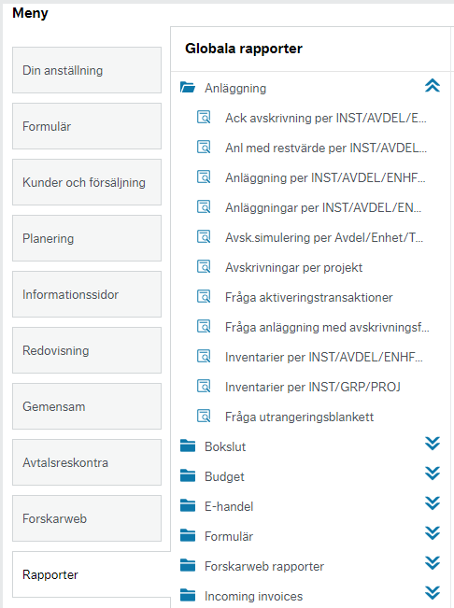

2. | Fyll sedan i fliken Anläggningar med information om institution, period och aktuella anläggningsuppgifter utifrån framtagen fråga.

3. | De stöldbegärliga inventarier som ska flyttas ansvarar den mottagande institutionen för att registrera om i anläggningsregistret. Ändring av institutionsbenämning och projekt uppdateras på inventarien i flik 2 i anläggningsregistret, se nedan.

